Sheet1
操作説明書
システム名 | 飲食店オーダー登録APIシステム | 作成日 | 2020.10.26
操作説明書名 | メニュー情報の取得、登録、編集、削除 | 作成者 | 株式会社セラク Bチーム
概要 | PostmanからAPIサーバに対してHTTPメソッドを送る際の操作説明書 ・メソッドの選択、key、value値の設定説明

取得

①
②
⑤
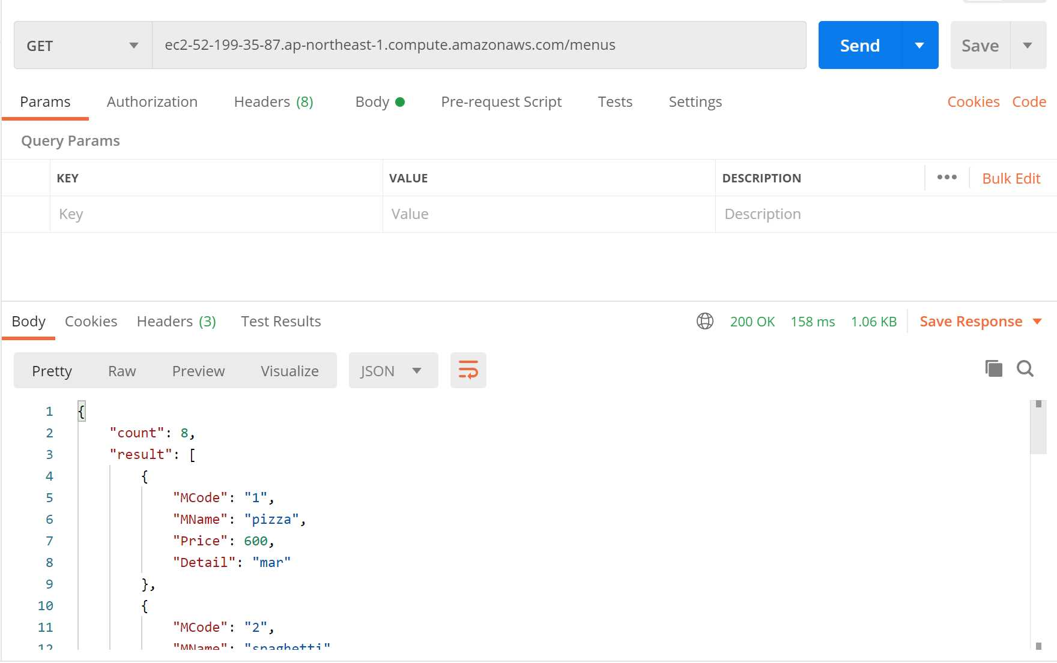
③
 |  | ・全メニュー情報の取得
 |  | ①メソッドを「GET」に設定
 |  | ②「URL/menus」を入力する
 |  | ※URLはAWSにてサーバ起動時に確認すること
 |  | ③設定不要
 |  | ④全メニューの情報が表示される
 |  | ⑤Sendをクリックする
④
 |  | ・メニュー別情報の取得
 |  | ①メソッドを「GET」に設定
 |  | ②「URL/menu/メニューコード(16進数4桁)」を入力する
 |  | ※menuの後ろに's'はつけないこと！
 |  | ③設定不要
 |  | ④指定されたメニューの情報が表示される

登録
①
②
⑥
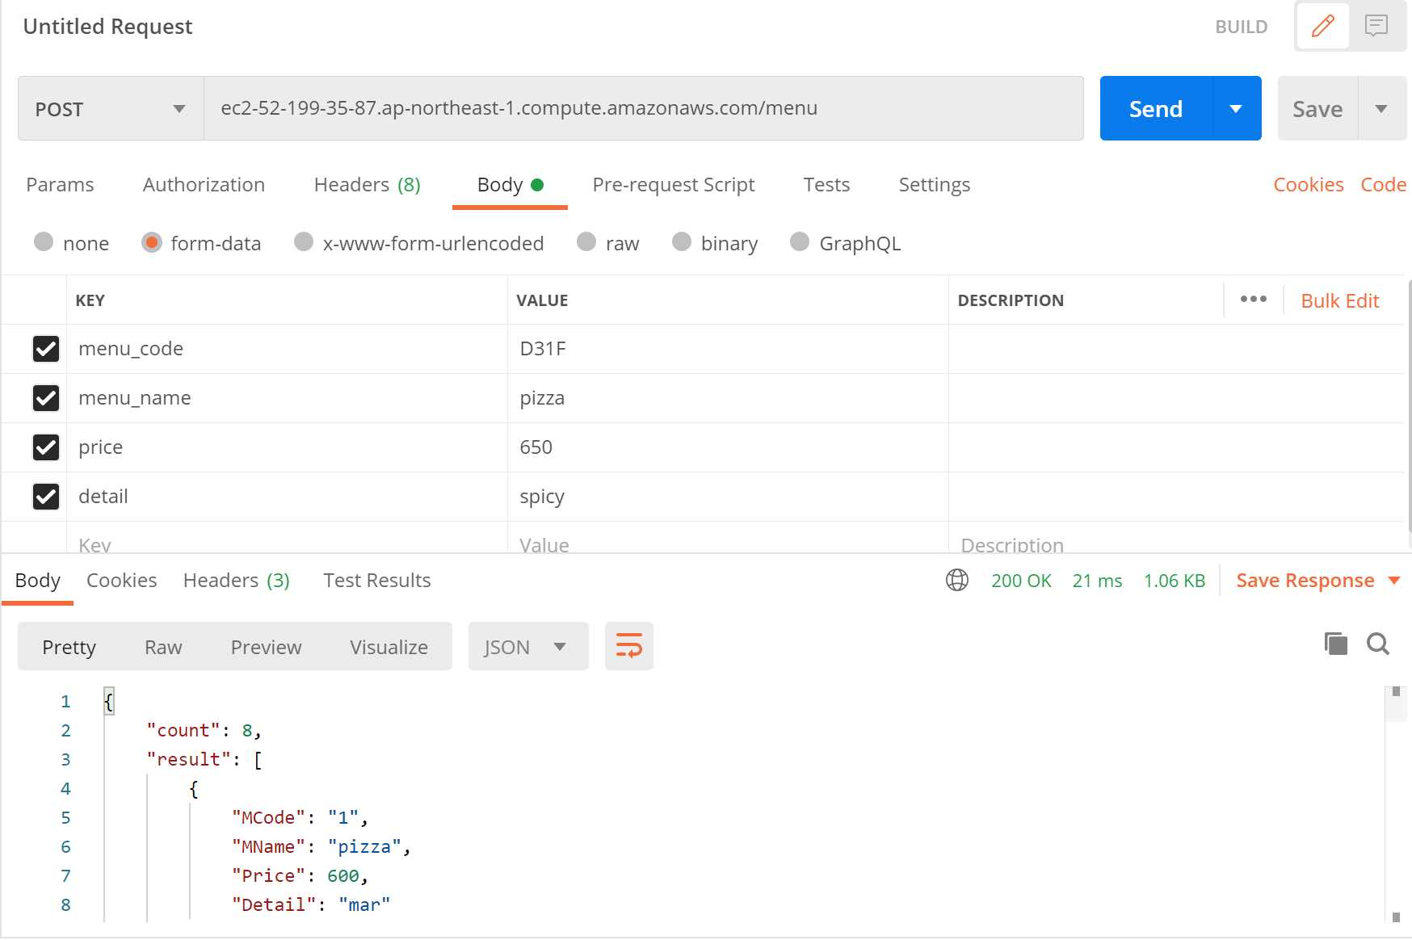
③
 |  | ・メニュー情報の登録
 |  | ①メソッドを「POST」に設定
 |  | ②「URL/menu」を入力する
 |  | ③Bodyを選択
④
⑤
 |  | ④KEYに「menu_code, menu_name, price, detail」を入力
 |  | ⑤VALUEに値を入力
 |  | ⑥Sendをクリック
 |  | ⑦メッセージが出力されて完了

⑦

編集
②
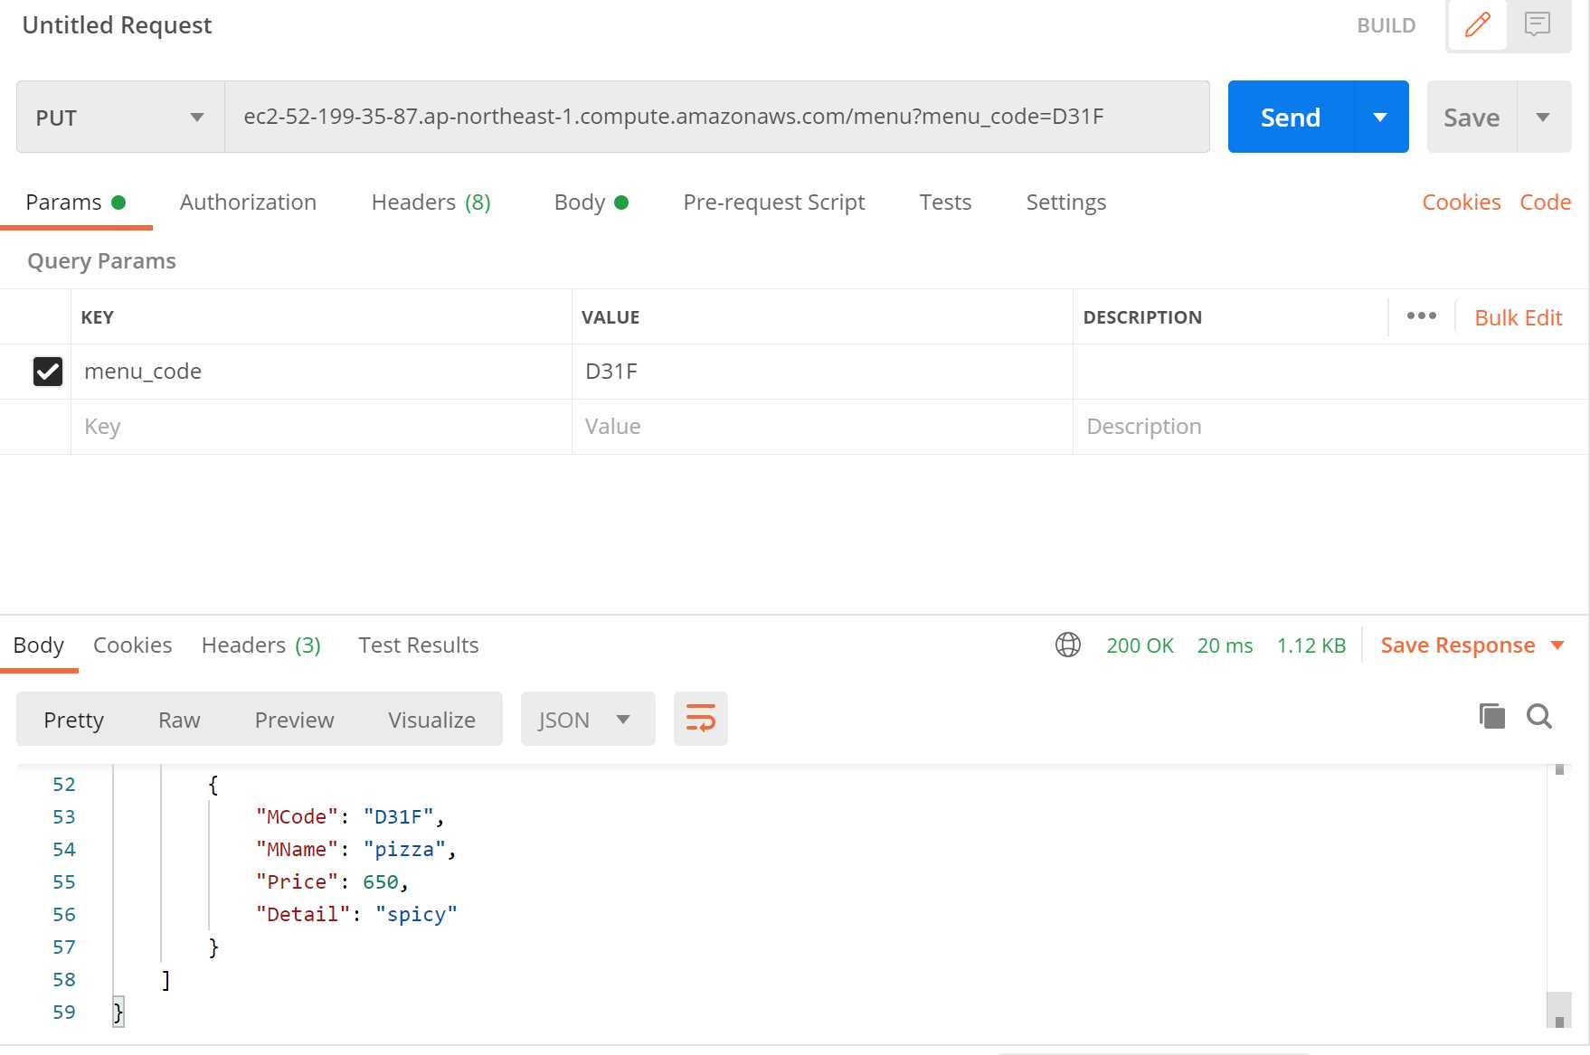
①
⑧
 |  | ・メニュー情報の編集
 |  | ①メソッドを「PUT」に設定
 |  | ②「URL/menu」を入力する
 |  | ③ParamsのKEYに「menu_code」を入力
③
④
 |  | ④VALUEに変更したいメニューコード（16進数4桁）を入力
 |  | ⑤Bodyを選択
 |  | ⑥KEYに「menu_name, price, detail」を入力 ※１
 |  | ⑦VALUEにそれぞれ値を入れる
 |  | ⑧Sendをクリック
⑤
 |  | ⑨メッセージが出力されて完了

⑥
⑦
 |  | ※1 更新しないデータも入力する

⑨

削除

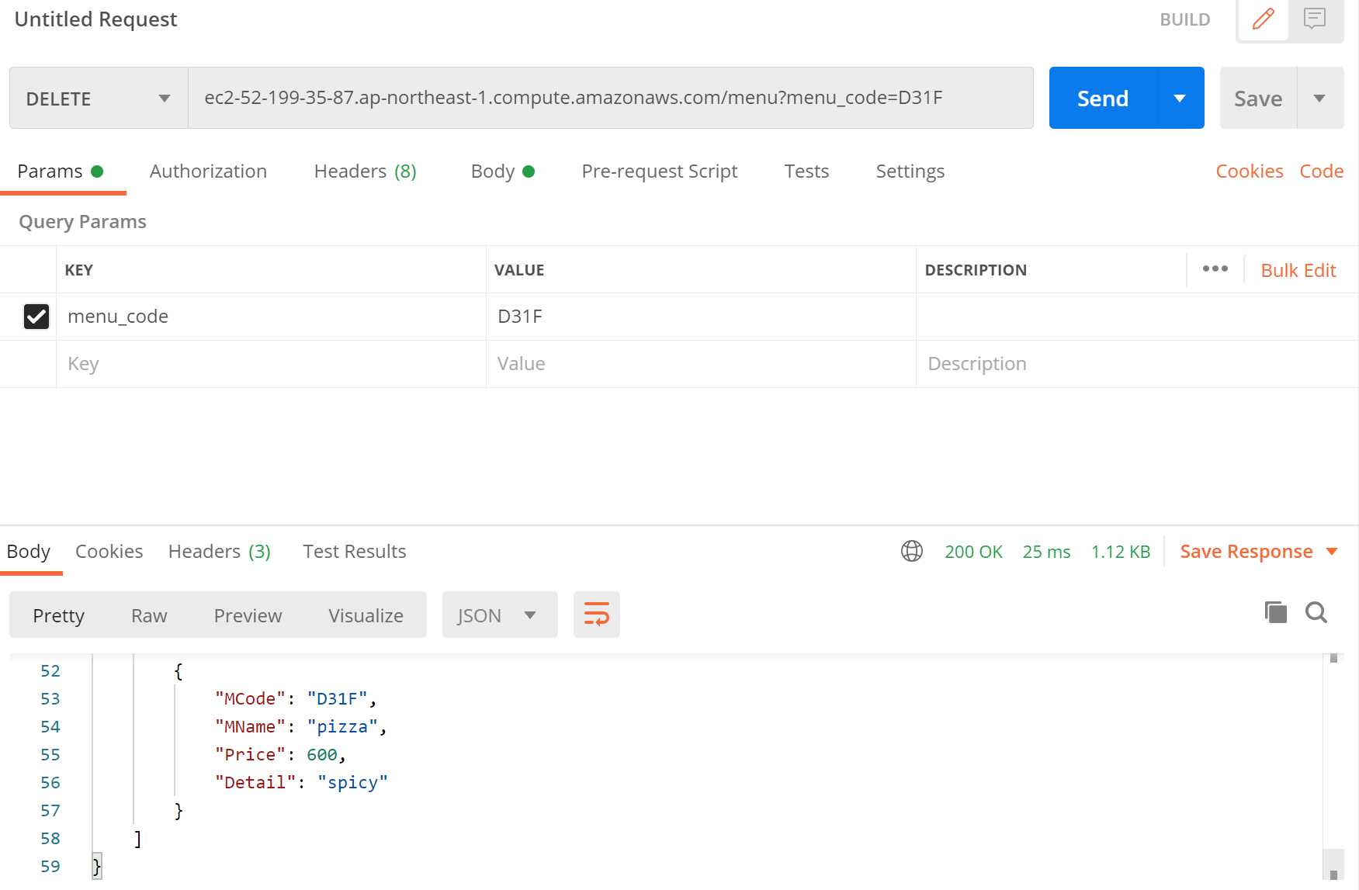
①
②
⑤
 |  | ・メニュー情報の削除
 |  | ①メソッドを「DELETE」に設定
 |  | ②「URL/menu」を入力する
 |  | ③ParamsのKEYに「menu_code」を入力する
③
④
 |  | ④VALUEに削除したいメニューコード（16進数4桁）を入力
 |  | ⑤Sendをクリック
 |  | ⑥メッセージが出力されて完了

⑥

